关系图
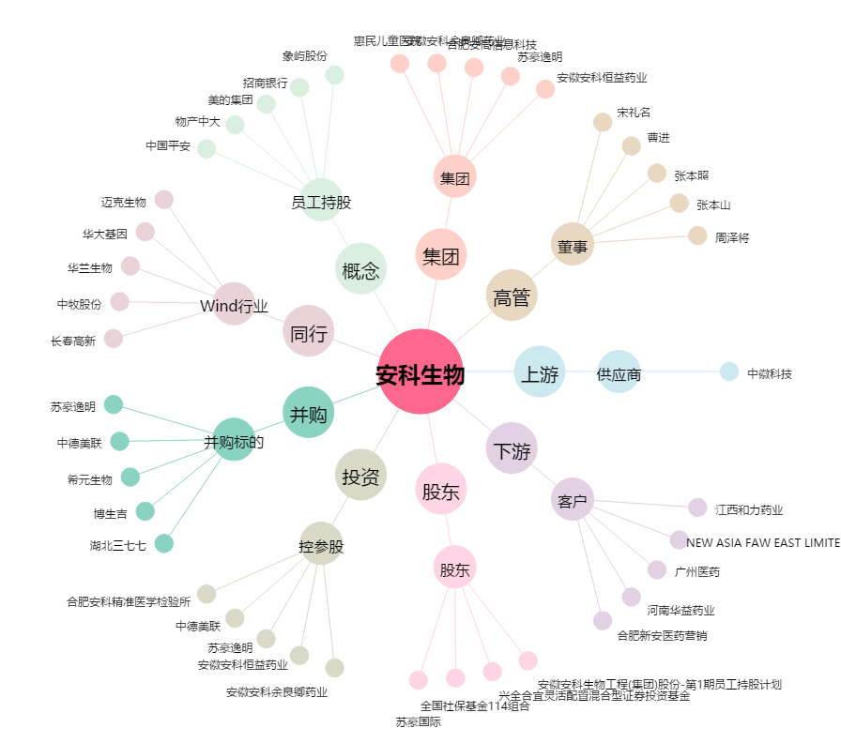
安科生物[300009.SZ] - 关系概览图

